Impression équipe


 |  |  |  |  |  |  |  |  |  |  |  | NOM D'ÉQUIPE
 |  |  |  |  |  |  |  |  |  |  |  | RACE
 |  |  |  |  |  |  |  |  |  |  |  | COACH
 |  |  |  |  |  |  |  |  |  |  |  | NUMERO NAF

# | NOM | POSTE | MV | FO | AG | CP | VA | COMPÉTENCES | COMPÉTENCES |  | COÛT | TOTAL DE SPP | SPP NON DÉPENSÉS |  | RPM | BP | RT | VALEUR ACTUELLE
 |  |  |  |  |  |  |  |  | PRINCIP. | SECOND.
1
2
3
4
5
6
7
8
9
10
11
12
13
14
15
16
SP 1
SP 2


TOTAL DE TOUCHDOWNS |  |  |  |  |  |  |  | TRÉSORERIE | 0 |  | RELANCES D'ÉQUIPE |  | 1 | x
TOTAL D'ÉLIMINATIONS |  |  |  |  |  |  |  | FANS DEVOUÉS INITIAUX | 1 |  | COACHS ASSISTANTS |  | 0 | x | 10,000 |  |  | 0
TOTAL DE PASSES/LANCERS |  |  |  |  |  |  |  | FANS DEVOUÉS ACTUELS |  |  | CHEERLEADERS |  | 0 | x | 10,000 |  |  | 0
TOTAL D'INTERFÉRENCES DE PASSE |  |  |  |  |  |  |  | RÈGLES SPÉCIALES |  |  | APOTHICAIRE |  | 0 | x | 50,000 |  |  | 0
TOTAL D'AGRESSIONS RÉUSSIES |  |  |  |  |  |  |  |  |  |  | VALEUR D'ÉQUIPE |  |  |  | VALEUR D'ÉQUIPE ACTUELLE

Résultats

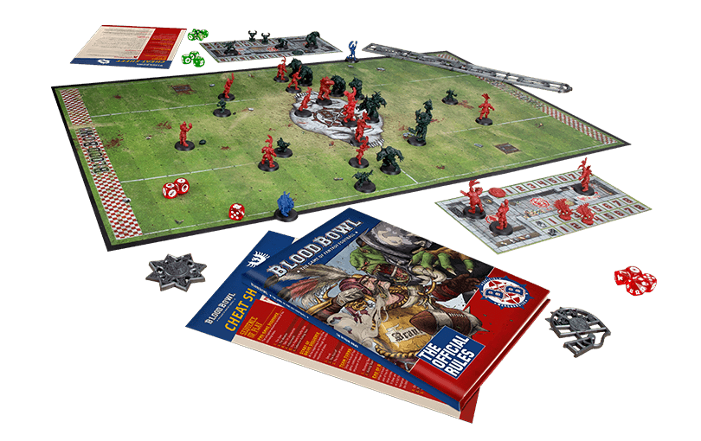
 |  |  |  |  |  |  |  |  | NOM D'ÉQUIPE
 |  |  |  |  |  |  |  |  | RACE
 |  |  |  |  |  |  |  |  | COACH
 |  |  |  |  |  |  |  |  | NUMÉRO NAF

NUMERO DU MATCH | MON EQUIPE EQUIPE ADVERSE | RACE | COACH | FP | PETITE MONNAIE | COUP DE POUCE EMPLOYÉS | SCORE | TV DEBUT MATCH | TV POST MATCH | GAINS | NB POINTS | NOTES

PAGE | 1

